PREGLED
TOP TEK PAVING 120 POKLOPCI

POCINČANI POKLOPCI KLASA M125
LIST 1 | LIST 2 | LIST 3 | LIST 4 | LIST 5
DIMENZIJA 400X400 | DIMENZIJA 500X500 | DIMENZIJA 600X600 | DIMENZIJA 800X800 | DIMENZIJA 1000X1000
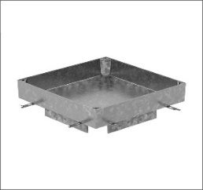

POCINČANI POKLOPCI KLASA C250
LIST 6 | LIST 7 | LIST 8 | LIST 9 | LIST 10
DIMENZIJA 400X400 | DIMENZIJA 500X500 | DIMENZIJA 600X600 | DIMENZIJA 800X800 | DIMENZIJA 1000X1000

